Fig. 3c
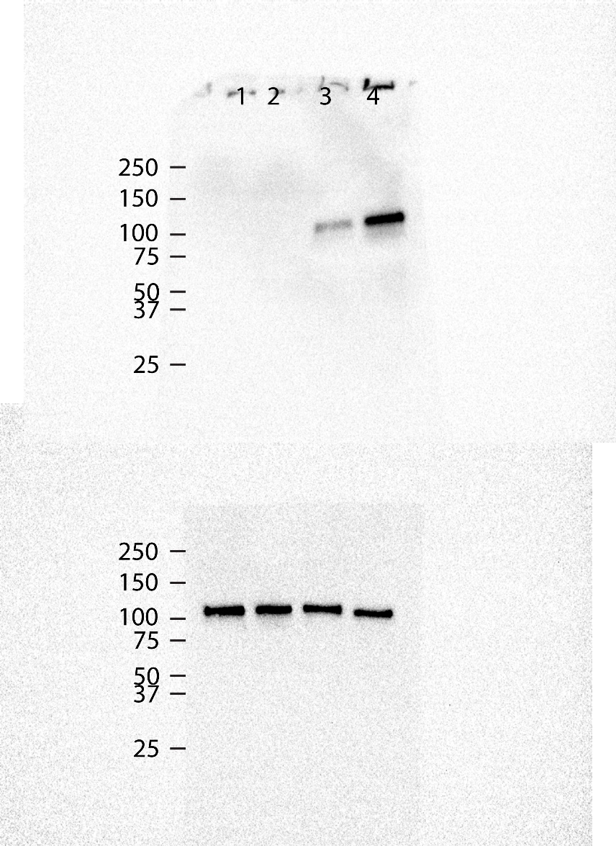
Condition | Stiffness | n_1 | n_2 | n_3 | Comparisons made in figure | p-value
Unstim. | 1kPa | 0 | 0 | 0
Unstim. | 280kPa | 0 | 0 | 0 |  |  | Anti-pSTAT6 | Lane
IFNγ/LPS | 1kPa | 0.15764862418 | 0.4547349399 | 0.34010820695 | IL4/IL13 1kPa vs. IL4/IL13 280kPa | 0.049996461136 |  | 1 | Unstim. | 1kPa
IFNγ/LPS | 280kPa | 0.54225933856 | 1.1002514535 | 0.83329009479 |  |  |  | 2 | Unstim. | 280kPa
 |  |  |  |  |  |  |  | 3 | IFNγ/LPS | 1kPa
 |  |  |  |  |  |  |  | 4 | IFNγ/LPS | 280kPa

 |  |  |  |  |  |  | Anti-STAT6

